SOAL 1
Disajikan bentuk form sederhana, silakan lakukan perancangan database menggunakan teknik normalisasi mulai dari tahap unnormalize sampai ke bentuk normal 3(3NF)

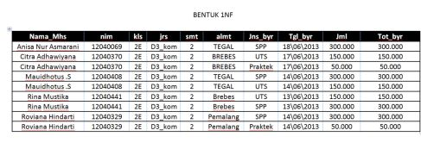

 |  |  |  |  |  |  |  |  |  | Nama : Rizal Ihwan Sulaiman
 |  |  |  |  |  |  |  |  |  | Nis : 11806858
 |  |  |  |  |  |  |  |  |  | Rombel : RPL XII-1
 |  |  |  |  |  |  |  |  |  | Rayon : Cicurug 3

JAWABAN:
Unnormalize Form
Nama_Mhs | nim | kls | jrs | smt | almt | Jns_byr | Tgl_byr | Jml | Tot_byt
Anisa Nur Asmarani | 12040069 | 2E | D3_kom | 2 | TEGAL | SPP | 18\06\2013 | 300.000 | 300.000
Citra Adhawiyana | 12040370 | 2E | D3_kom | 2 | BREBES | UTS | 17\06\2013 | 150.000 | 150.000
 |  |  |  |  |  | Praktek | 17\06\2013 | 50.000 | 50.000
Mauidhotus .S | 12040408 | 2E | D3_kom | 2 | TEGAL | SPP | 14\06\2013 | 300.000 | 300.000
 |  |  |  |  |  | UTS | 14\06\2013 | 150.000 | 150.000
Rina Mustika | 12040441 | 2E | D3_kom | 2 | Brebes | UTS | 13\06\2013 | 150.000 | 150.000
 |  |  |  |  |  | SPP | 13\06\2013 | 300.000 | 300.000
Roviana Hindarti | 12040329 | 2E | D3_kom | 2 | Pemalang | SPP | 14\06\2013 | 300.000 | 300.000
 |  |  |  |  |  | Praktek | 14\06\2013 | 50.000 | 50.000

Normal Form 1(NF1)
Nama_Mhs | nim | kls | jrs | smt | almt | Jns_byr | Tgl_byr | Jml | Tot_byt
Anisa Nur Asmarani | 12040069 | 2E | D3_kom | 2 | TEGAL | SPP | 18\06\2013 | 300.000 | 300.000
Citra Adhawiyana | 12040370 | 2E | D3_kom | 2 | BREBES | UTS | 17\06\2013 | 150.000 | 150.000
Citra Adhawiyana | 12040370 | 2E | D3_kom | 2 | BREBES | Praktek | 17\06\2013 | 50.000 | 50.000
Mauidhotus .S | 12040408 | 2E | D3_kom | 2 | TEGAL | SPP | 14\06\2013 | 300.000 | 300.000
Mauidhotus .S | 12040408 | 2E | D3_kom | 2 | TEGAL | UTS | 14\06\2013 | 150.000 | 150.000
Rina Mustika | 12040441 | 2E | D3_kom | 2 | Brebes | UTS | 13\06\2013 | 150.000 | 150.000
Rina Mustika | 12040441 | 2E | D3_kom | 2 | Brebes | SPP | 13\06\2013 | 300.000 | 300.000
Roviana Hindarti | 12040329 | 2E | D3_kom | 2 | Pemalang | SPP | 14\06\2013 | 300.000 | 300.000
Roviana Hindarti | 12040329 | 2E | D3_kom | 2 | Pemalang | Praktek | 14\06\2013 | 50.000 | 50.000

Normal Form 2(NF2)
Nama_Mhs | nim | kls | jrs | smt | almt | Jns_byr | Tgl_byr | Jml | Tot_byt
Anisa Nur Asmarani | 12040069 | 2E | D3_kom | 2 | TEGAL | SPP | 18\06\2013 | 300.000 | 300.000
Citra Adhawiyana | 12040370 | 2E | D3_kom | 2 | BREBES | UTS | 17\06\2013 | 150.000 | 150.000
Citra Adhawiyana | 12040370 | 2E | D3_kom | 2 | BREBES | Praktek | 17\06\2013 | 50.000 | 50.000
Mauidhotus .S | 12040408 | 2E | D3_kom | 2 | TEGAL | SPP | 14\06\2013 | 300.000 | 300.000
Mauidhotus .S | 12040408 | 2E | D3_kom | 2 | TEGAL | UTS | 14\06\2013 | 150.000 | 150.000
Rina Mustika | 12040441 | 2E | D3_kom | 2 | Brebes | UTS | 13\06\2013 | 150.000 | 150.000
Rina Mustika | 12040441 | 2E | D3_kom | 2 | Brebes | SPP | 13\06\2013 | 300.000 | 300.000
Roviana Hindarti | 12040329 | 2E | D3_kom | 2 | Pemalang | SPP | 14\06\2013 | 300.000 | 300.000
Roviana Hindarti | 12040329 | 2E | D3_kom | 2 | Pemalang | Praktek | 14\06\2013 | 50.000 | 50.000

TABEL | PRIMARY KEY

 |  | tabel_mhs |  |  |  | tabel_bayar
 |  | nim |  |  |  | id_bayar
 |  | nama_mhs |  |  |  | jns_byr
 |  | kls |  |  |  | tgl_byr
 |  | jrs |  |  |  | jml
 |  | smt
 |  | alamat
 |  |  |  |  |  | nama_mhs
 |  | kls |  | nim |  | jrs
 |  | alamat |  | id_bayar |  | smt

 |  | tgl_byr |  |  |  | jns_byr

 |  |  |  |  | jml

Normal Form 3(NF3)

TABEL | PRIMARY KEY

 | tabel_mhs |  |  |  |  |  | tabel_bayar
 | nim |  |  |  |  |  | id_bayar
 | nama_mhs |  |  | tabel_mhs |  |  | jns_byr
 | kls |  |  | nim |  |  | tgl_byr
 | jrs |  |  | nama_mhs |  |  | jml
 | smt |  |  | kls
 | alamat |  |  | jrs
 |  |  |  | smt
 |  |  |  | alamat
 |  |  |  | id_bayar
 |  |  |  | jns_byr
 |  |  |  | tgl_byr
 |  |  |  | jml

SOAL 2
Disajikan bentuk form sederhana, silakan lakukan perancangan database menggunakan teknik normalisasi mulai dari tahap unnormalize sampai ke bentuk normal 3(3NF)

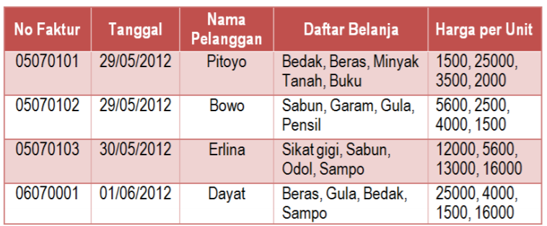

JAWABAN:
Unnormalize Form
No Faktur | Tanggal | Nama Pelanggan | Daftar Belanja | Harga Per Unit
05070101 | 29/05/2012 | Pitoyo | Bedak, Beras, Minyak Tanah, Buku | 1500, 25000, 3500, 2000
05070102 | 29/05/2012 | Pitoyo | Bedak, Beras, Minyak Tanah, Buku | 1500, 25000, 3500, 2000
05070103 | 29/05/2012 | Pitoyo | Bedak, Beras, Minyak Tanah, Buku | 1500, 25000, 3500, 2000
05070001 | 29/05/2012 | Pitoyo | Bedak, Beras, Minyak Tanah, Buku | 1500, 25000, 3500, 2000

Normal Form 1(NF1)
No Faktur | Tanggal | Nama Pelanggan | Daftar Belanja | Harga Per Unit
05070101 | 29/05/2012 | Pitoyo | Bedak, Beras, Minyak Tanah, Buku | 1500, 25000, 3500, 2000
05070102 | 29/05/2012 | Pitoyo | Bedak, Beras, Minyak Tanah, Buku | 1500, 25000, 3500, 2000
05070103 | 29/05/2012 | Pitoyo | Bedak, Beras, Minyak Tanah, Buku | 1500, 25000, 3500, 2000
05070001 | 29/05/2012 | Pitoyo | Bedak, Beras, Minyak Tanah, Buku | 1500, 25000, 3500, 2000

Normal Form 2(NF2)
No Faktur | Tanggal | Nama Pelanggan | Daftar Belanja | Harga Per Unit
05070101 | 29/05/2012 | Pitoyo | Bedak, Beras, Minyak Tanah, Buku | 1500, 25000, 3500, 2000
05070102 | 29/05/2012 | Pitoyo | Bedak, Beras, Minyak Tanah, Buku | 1500, 25000, 3500, 2000
05070103 | 29/05/2012 | Pitoyo | Bedak, Beras, Minyak Tanah, Buku | 1500, 25000, 3500, 2000
05070001 | 29/05/2012 | Pitoyo | Bedak, Beras, Minyak Tanah, Buku | 1500, 25000, 3500, 2000

TABEL | PRIMARY KEY

 | tabel_faktur |  | tabel_barang |  | tabel_pelanggan
 | no_faktur |  | id_barang |  | id_pelanggan
 | nama_pelanggan |  | nama_barang |  | nama_pelanggan
 | daftar_belanja |  | harga
 | tanggal

 | daftar_belanja |  |  |  | nama_pelanggan
 |  |  | no_faktur |  | tanggal
 |  |  | id_barang
 | nama_barang |  | id_pelanggan

 | harga

Normal Form 3(NF3)

TABEL | PRIMARY KEY

 | tabel_faktur |  | tabel_barang |  |  | tabel_pelanggan
 | no_faktur |  | id_barang |  |  | id_pelanggan
 | nama_pelanggan |  | nama_barang |  |  | nama_pelanggan
 | daftar_belanja |  | harga
 | tanggal

 |  |  |  |  | tabel_faktur
 |  |  |  |  | no_faktur
 |  |  |  |  | nama_pelanggan
 |  |  |  |  | daftar_belanja
 |  |  |  |  | tanggal
 |  |  |  |  | id_pelanggan
 |  |  |  |  | id_barang
 |  |  |  |  | nama_barang
 |  |  |  |  | harga

